GUS

stat.gov.pl | wroclaw.stat.gov.pl e-mail: sekretariatuswro@stat.gov.pl

Nowoczesne systemy udostępniania danych w statystyce publicznej:
Dziedzinowe Bazy Wiedzy (dbw.stat.gov.pl) to bogata platforma danych statystycznych z możliwością prowadzenia analiz. Dzięki nim zwizualizujesz swoje dane w formie tablicy, wykresu a nawet mapy, pobierzesz je i wykorzystasz we własnych opracowaniach.
Bank Danych Lokalnych (bdl.stat.gov.pl) jest największą w Polsce bazą danych o gospodarce i gospodarstwach domowych, innowacjach, finansach publicznych, społeczeństwie, demografii i środowisku. Pierwsze dane pochodzą już z 1995 roku.
Baza Demografia (demografia.stat.gov.pl) to kompendium wiedzy o danych statystycznych w zakresie stanu i struktury ludności, ruchu naturalnego oraz migracji.
Statystyczne Vademekum Samorzadowca (svs.stat.gov.pl) to system, którego podstawowym celem jest dostarczenie radnym oraz członkom organów wykonawczych samorządów kompleksowych, jednolitych metodologicznie i jakościowo informacji, odpowiadających zadaniom określonym w ustawach kompetencyjnych samorządu terytorialnego. Materiały te pozwolą na szybką i sprawną diagnozę sytuacji społecznej, gospodarczej i środowiskowej w regionach.
System Monitorowania Usług Publicznych (smup.gov.pl) dostarcza jednostkom samorządu terytorialnego, przedsiębiorcom oraz społeczeństwu informacji niezbędnych do kompleksowej oceny usług świadczonych na poziomie lokalnym. Podstawę tych informacji będą stanowiły zasoby statystyki publicznej, jak również dane gromadzone przez administrację w wielu rozproszonych źródłach.
Przy publikowaniu danych Głównego Urzędu Statystycznego prosimy o podawanie źródła.

powiat głogowski_miesiące
INFORMACJE MIESIĘCZNE

Wyszczególnienie | 2023 |  |  |  |  |  |  |  |  |  |  |  | 2024 |  |  |  |  |  |  |  |  |  |  |  | 2025 |  |  |  |  |  |  |  |  |  |  |  | 2026
 | I | II | III | IV | V | VI | VII | VIII | IX | X | XI | XII | I | II | III | IV | V | VI | VII | VIII | IX | X | XI | XII | I | II | III | IV | V | VI | VII | VIII | IX | X | XI | XII | I | II | III | IV | V | VI | VII | VIII | IX | X | XI | XII
 | Bezrobotni (w tysiącach)
Powiat głogowski | 1.9 | 1.9 | 1.8 | 1.8 | 1.7 | 1.7 | 1.8 | 1.8 | 1.8 | 1.8 | 1.7 | 1.8 | 1.9 | 1.9 | 1.8 | 1.8 | 1.8 | 1.8 | 1.8 | 1.8 | 1.8 | 1.8 | 1.8 | 1.8 | 1.8 | 1.9 | 1.8 | 1.8 | 1.7 | 1.7 | 1.9 | 1.9 | 1.9 | 1.9 | 1.9 | 1.9 | 2.0 | 2.1 | 2.1 | 2.1 | 2.1 | 2.0 | 2.0
 | Stopa bezrobocia (w%)
Powiat głogowski | 6.8 | 6.9 | 6.7 | 6.5 | 6.4 | 6.4 | 6.5 | 6.5 | 6.4 | 6.5 | 6.4 | 6.5 | 6.8 | 6.9 | 6.7 | 6.5 | 6.4 | 6.5 | 6.6 | 6.6 | 6.6 | 6.6 | 6.7 | 6.6 | 7.0 | 7.1 | 6.9 | 6.6 | 6.5 | 6.6 | 7.0 | 7.3 | 7.2 | 7.2 | 7.2 | 7.5 | 7.8 | 8.0 | 8.0 | 7.9 | 7.8 | 7.7 | 7.6
Województwo dolnośląskie | 4.7 | 4.8 | 4.7 | 4.6 | 4.5 | 4.4 | 4.4 | 4.4 | 4.4 | 4.3 | 4.4 | 4.4 | 4.7 | 4.8 | 4.7 | 4.6 | 4.5 | 4.5 | 4.5 | 4.6 | 4.6 | 4.5 | 4.6 | 4.6 | 5.0 | 5.0 | 4.9 | 4.8 | 4.7 | 4.8 | 5.0 | 5.2 | 5.2 | 5.2 | 5.2 | 5.3 | 5.6 | 5.7 | 5.8 | 5.7 | 5.6 | 5.5 | 5.5
Polska | 5.5 | 5.5 | 5.4 | 5.2 | 5.1 | 5.0 | 5.0 | 5.0 | 5.0 | 5.0 | 5.0 | 5.1 | 5.4 | 5.4 | 5.3 | 5.1 | 5.0 | 4.9 | 5.0 | 5.0 | 5.0 | 4.9 | 5.0 | 5.1 | 5.4 | 5.4 | 5.3 | 5.2 | 5.0 | 5.2 | 5.4 | 5.5 | 5.6 | 5.6 | 5.6 | 5.7 | 6.0 | 5.7 | 6.1 | 6.0 | 5.9 | 5.8 | 5.8
Stopa bezrobocia

 | 2023 |  |  |  |  |  |  |  |  |  |  |  | 2024 |  |  |  |  |  |  |  |  |  |  |  | 2025 |  |  |  |  |  |  |  |  |  |  |  | 2026
Wyszczególnienie | I | II | III | IV | V | VI | VII | VIII | IX | X | XI | XII | I | II | III | IV | V | VI | VII | VIII | IX | X | XI | XII | I | II | III | IV | V | VI | VII | VIII | IX | X | XI | XII | I | II | III | IV | V | VI | VII | VIII | IX | X | XI | XII
 | Powiat głogowski
Podmioty gospodarki narodowej zarejestrowane w rejestrze REGON (stan na koniec miesiąca) | 8710 | 8705 | 8727 | 8735 | 8745 | 8766 | 8788 | 8811 | 8849 | 8865 | 8850 | 8856 | 8841 | 8867 | 8902 | 8912 | 8922 | 8937 | 8923 | 8943 | 8968 | 8989 | 8987 | 8978 | 8983 | 8985 | 9010 | 9066 | 9087 | 9097 | 9099 | 9111 | 9114 | 9130 | 9139 | 9134 | 9125 | 9121 | 9139 | 9161 | 9169 | 9183 | 9194
Osoby fizyczne prowadzace działalność gospodarczą (stan na koniec miesiąca) | 6423 | 6410 | 6424 | 6428 | 6432 | 6454 | 6468 | 6485 | 6517 | 6527 | 6510 | 6512 | 6495 | 6496 | 6526 | 6533 | 6537 | 6542 | 6525 | 6541 | 6563 | 6584 | 6586 | 6578 | 6580 | 6572 | 6591 | 6639 | 6658 | 6665 | 6664 | 6669 | 6666 | 6671 | 6672 | 6665 | 6656 | 6651 | 6659 | 6666 | 6667 | 6673 | 6676
Mieszkania oddane do użytkua | 36 | 47 | 63 | 72 | 99 | 125 | 138 | 145 | 161 | 173 | 196 | 208 | 56 | 67 | 134 | 145 | 151 | 228 | 233 | 248 | 311 | 325 | 352 | 364 | 4 | 109 | 117 | 136 | 210 | 266 | 328 | 342 | 355 | 454 | 464 | 471 | 29 | 90 | 107 | 112 | 176 | 195 | 204

a Narastająco od początku roku.

powiat głogowski_ludność
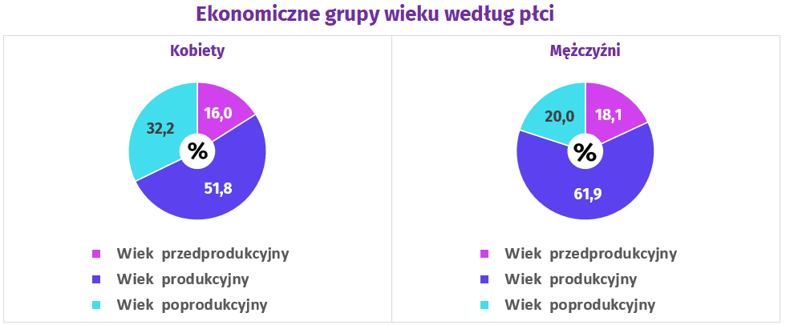
Stan ludności w powiecie głogowskim (stan na 31 XII 2025 r.)
Ludność ogółem | w tym: |  | Urodzenia żywe | Zgony | Przyrost naturalny | Małżeństwa
 | Mężczyźni | Kobiety
83,761 | 40,491 | 43,270 | 455 | 942 | -487 | 360

